BFS
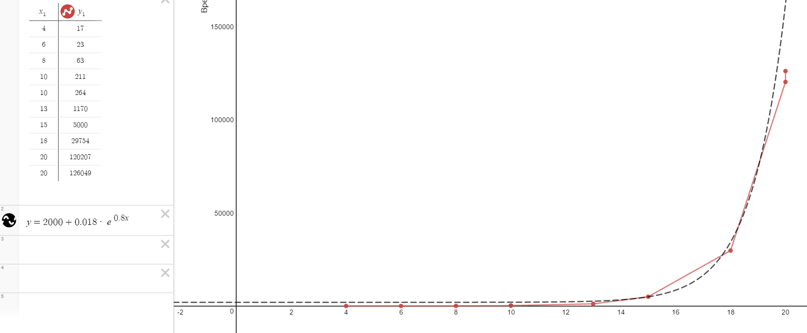
№ | Исходное состояние | Алгоритм | Кол-во сгенерированных узлов | Кол-во раскрытых узлов | Используемое ограничение по глубине поиска | Время, мс | Память, Мб | Путь | Длина пути
1 | 4 1 2 3 8 5 6 7 12 9 10 11 13 0 14 15 | BFS | 131 | 92 | 5 | 17 | 0.05 | см. комментарий | 4
2 | 1 2 0 6 4 5 7 3 8 9 10 11 12 13 14 15 | BFS | 333 | 227 | 10 | 23 | 0.06 | см. комментарий | 6
3 | 1 2 3 7 4 5 6 11 8 9 0 15 12 13 10 14 | BFS | 1383 | 932 | 10 | 63 | 0.07 | см. комментарий | 8
4 | 4 1 0 2 8 5 6 3 12 9 11 7 13 14 10 15 | BFS | 12172 | 3974 | 10 | 211 | 2.70 | см. комментарий | 10
5 | 2 3 5 7 1 4 10 6 8 9 11 0 12 13 14 15 | BFS | 52796 | 34600 | 15 | 1170 | 18.00 | см. комментарий | 13
6 | 1 3 7 11 4 2 5 10 8 0 9 6 12 13 14 15 | BFS | 229880 | 143498 | 15 | 5000 | 73.00 | см. комментарий | 15
7 | 5 9 2 3 1 0 6 7 4 13 10 11 8 12 14 15 | BFS | 9031 | 3974 | 10 | 264 | 2.70 | см. комментарий | 10
8 | 4 1 3 10 5 11 2 7 8 6 14 9 12 0 13 15 | BFS | 2900016 | 1859232 | 20 | 29754 | 943.00 | см. комментарий | 18
9 | 4 8 2 3 5 6 7 11 0 9 10 15 12 1 13 14 | BFS | 11791354 | 4638144 | 20 | 120207 | 5100.00 | см. комментарий | 20
10 | 1 5 7 2 9 6 11 10 12 0 8 3 13 4 14 15 | BFS |  |  | 22 | >300000 | 6100.00 |  | >25
11 | 4 1 2 3 5 9 7 11 12 8 15 14 6 0 10 13 | BFS | 12612141 | 4638144 | 20 | 126049 | 3400.00 | см. комментарий | 20
12 | 9 4 1 6 7 8 2 3 0 12 10 11 13 5 14 15 | BFS |  |  | >25 | >300000 | >6000 |  | >25
13 | 8 12 3 7 2 5 6 11 1 10 4 15 13 0 9 14 | BFS |  |  | >25 | >300000 | >6000 |  | >25
14 | 4 6 3 2 8 5 1 7 9 15 14 10 12 13 0 11 | BFS |  |  | >25 | >300000 | >6000 |  | >25
15 | 9 4 10 7 1 6 2 0 8 13 11 3 12 5 14 15 | BFS |  |  | >25 | >300000 | >6000 |  | >25
16 | 2 6 7 3 12 1 10 11 0 4 5 15 9 8 13 14 | BFS |  |  | >25 | >300000 | >6000 |  | >25
17 | 1 3 6 5 8 2 7 15 0 9 4 13 12 10 14 11 | BFS |  |  | >25 | >300000 | >6000 |  | >25
18 | 5 2 0 14 12 3 10 6 4 9 8 7 13 1 15 11 | BFS |  |  | >25 | >300000 | >6000 |  | >25
19 | 14 6 9 3 13 1 2 7 0 12 8 11 4 5 10 15 | BFS |  |  | >25 | >300000 | >6000 |  | >25
20 | 4 1 5 10 3 7 8 6 12 9 0 11 13 15 14 2 | BFS |  |  | >25 | >300000 | >6000 |  | >25
Зависимость времени

№ | Длинна пути | Время, мс | Память, мб
1 | 4 | 17 | 0.05
2 | 6 | 23 | 0.06
3 | 8 | 63 | 0.07
4 | 10 | 211 | 2.70
Зависимость памяти
7 | 10 | 264 | 2.70
5 | 13 | 1170 | 18.00
6 | 15 | 5000 | 73.00
8 | 18 | 29754 | 943.00
9 | 20 | 120207 | 5100.00
11 | 20 | 126049 | 5600.00

DFS
№ | Исходное состояние | Алгоритм | Кол-во сгенерированных узлов | Кол-во раскрытых узлов | Используемое ограничение по глубине поиска | Время, мс | Память, Мб | Путь | Длина пути
1 | 4 1 2 3 8 5 6 7 12 9 10 11 13 0 14 15 | DFS | 10 | 7 | 5 | 30 | 0.05 | см.комментарий | 4
2 | 1 2 0 6 4 5 7 3 8 9 10 11 12 13 14 15 | DFS | 3057948 | 977782 | 30 | 53453 | 62.8 | см.комментарий | 30
3 | 1 2 3 7 4 5 6 11 8 9 0 15 12 13 10 14 | DFS | 7075 | 2254 | 10 | 132 | 0.56 | см.комментарий | 8
4 | 4 1 0 2 8 5 6 3 12 9 11 7 13 14 10 15 | DFS | 507 | 170 | 10 | 21 | 0.05 | см.комментарий | 10
5 | 2 3 5 7 1 4 10 6 8 9 11 0 12 13 14 15 | DFS
6 | 1 3 7 11 4 2 5 10 8 0 9 6 12 13 14 15 | DFS | 86022 | 27489 | 15 | 1453 | 2.25 | см.комментарий | 15
7 | 5 9 2 3 1 0 6 7 4 13 10 11 8 12 14 15 | DFS | 519726 | 166150 | 20 | 7576 | 10.2 | см.комментарий | 20
8 | 4 1 3 10 5 11 2 7 8 6 14 9 12 0 13 15 | DFS
9 | 4 8 2 3 5 6 7 11 0 9 10 15 12 1 13 14 | DFS
10 | 1 5 7 2 9 6 11 10 12 0 8 3 13 4 14 15 | DFS
11 | 4 1 2 3 5 9 7 11 12 8 15 14 6 0 10 13 | DFS
12 | 9 4 1 6 7 8 2 3 0 12 10 11 13 5 14 15 | DFS
13 | 8 12 3 7 2 5 6 11 1 10 4 15 13 0 9 14 | DFS
14 | 4 6 3 2 8 5 1 7 9 15 14 10 12 13 0 11 | DFS
15 | 9 4 10 7 1 6 2 0 8 13 11 3 12 5 14 15 | DFS
16 | 2 6 7 3 12 1 10 11 0 4 5 15 9 8 13 14 | DFS
17 | 1 3 6 5 8 2 7 15 0 9 4 13 12 10 14 11 | DFS
18 | 5 2 0 14 12 3 10 6 4 9 8 7 13 1 15 11 | DFS
19 | 14 6 9 3 13 1 2 7 0 12 8 11 4 5 10 15 | DFS
20 | 4 1 5 10 3 7 8 6 12 9 0 11 13 15 14 2 | DFS

Зависимость времени
№ | Длинна пути | Время, мс | Память, Мб
1 | 4 | 30 | 0.05
3 | 8 | 132 | 0.56
4 | 10 | 21 | 0.05
6 | 15 | 1453 | 2.25
7 | 20 | 7576 | 10.2
2 | 30 | 53453 | 62.8

Зависимость памяти

AStar
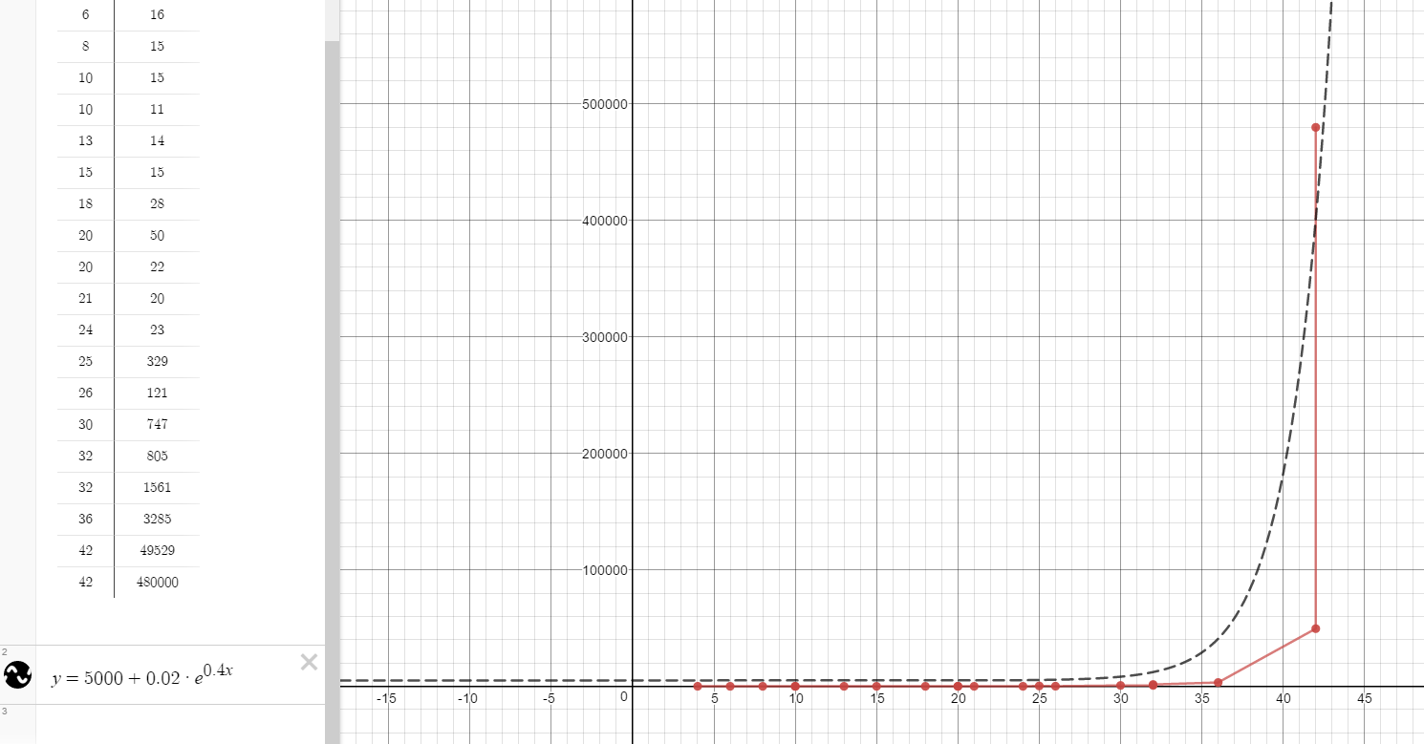
№ | Исходное состояние | Алгоритм | Кол-во сгенерированных узлов | Кол-во раскрытых узлов | Используемое ограничение по глубине поиска | Время, мс | Память, Мб | Путь | Длина пути
1 | 4 1 2 3 8 5 6 7 12 9 10 11 13 0 14 15 | A* | 7 | 4 | 5 | 8 | 2.12109 | см. комментарий | 4
2 | 1 2 0 6 4 5 7 3 8 9 10 11 12 13 14 15 | A* | 12 | 6 | 10 | 16 | 2.11719 | см. комментарий | 6
3 | 1 2 3 7 4 5 6 11 8 9 0 15 12 13 10 14 | A* | 17 | 9 | 10 | 15 | 2.12891 | см. комментарий | 8
4 | 4 1 0 2 8 5 6 3 12 9 11 7 13 14 10 15 | A* | 34 | 16 | 10 | 15 | 2.15625 | см. комментарий | 10
5 | 2 3 5 7 1 4 10 6 8 9 11 0 12 13 14 15 | A* | 100 | 46 | 20 | 14 | 2.21094 | см. комментарий | 13
6 | 1 3 7 11 4 2 5 10 8 0 9 6 12 13 14 15 | A* | 115 | 48 | 20 | 15 | 2.22656 | см. комментарий | 15
7 | 5 9 2 3 1 0 6 7 4 13 10 11 8 12 14 15 | A* | 33 | 15 | 10 | 11 | 2.15625 | см. комментарий | 10
8 | 4 1 3 10 5 11 2 7 8 6 14 9 12 0 13 15 | A* | 412 | 190 | 20 | 28 | 2.46484 | см. комментарий | 18
9 | 4 8 2 3 5 6 7 11 0 9 10 15 12 1 13 14 | A* | 1133 | 526 | 20 | 50 | 3.06641 | см. комментарий | 20
10 | 1 5 7 2 9 6 11 10 12 0 8 3 13 4 14 15 | A* | 251 | 107 | 25 | 20 | 2.01953 | см. комментарий | 21
11 | 4 1 2 3 5 9 7 11 12 8 15 14 6 0 10 13 | A* | 243 | 116 | 20 | 22 | 2.1325 | см. комментарий | 20
12 | 9 4 1 6 7 8 2 3 0 12 10 11 13 5 14 15 | A* | 2959 | 1415 | 40 | 121 | 4.39844 | см. комментарий | 26
13 | 8 12 3 7 2 5 6 11 1 10 4 15 13 0 9 14 | A* | 21746 | 10117 | 40 | 805 | 18.4102 | см. комментарий | 32
14 | 4 6 3 2 8 5 1 7 9 15 14 10 12 13 0 11 | A* | 8679 | 4163 | 40 | 329 | 8.50781 | см. комментарий | 25
15 | 9 4 10 7 1 6 2 0 8 13 11 3 12 5 14 15 | A* | 20242 | 9731 | 30 | 747 | 16.7695 | см. комментарий | 30
16 | 2 6 7 3 12 1 10 11 0 4 5 15 9 8 13 14 | A* | 244 | 115 | 30 | 23 | 2.32422 | см. комментарий | 24
17 | 1 3 6 5 8 2 7 15 0 9 4 13 12 10 14 11 | A* | 40635 | 19370 | 40 | 1561 | 31.4688 | см. комментарий | 32
18 | 5 2 0 14 12 3 10 6 4 9 8 7 13 1 15 11 | A* | 1068741 | 523228 | 90 | 49529 | 787.379 | см. комментарий | 42
19 | 14 6 9 3 13 1 2 7 0 12 8 11 4 5 10 15 | A* | 85833 | 42408 | 40 | 3285 | 62.5781 | см. комментарий | 36
20 | 4 1 5 10 3 7 8 6 12 9 0 11 13 15 14 2 | A* | 4663394 | 2160446 | 45 | 480000 | 3464.88 | см. комментарий | 42

Зависимость памяти
№ | Длинна пути | Время, мс | Память, кб
1 | 4 | 8 | 2.12109
2 | 6 | 16 | 2.11719
3 | 8 | 15 | 2.12891
4 | 10 | 15 | 2.15625
7 | 10 | 11 | 2.15625
5 | 13 | 14 | 2.21094
6 | 15 | 15 | 2.22656
8 | 18 | 28 | 2.46484
Зависимость времени
9 | 20 | 50 | 3.06641
11 | 20 | 22 | 2.1325
10 | 21 | 20 | 2.01953
16 | 24 | 23 | 2.32422
14 | 25 | 329 | 8.50781
12 | 26 | 121 | 4.39844
15 | 30 | 747 | 16.7695
13 | 32 | 805 | 18.4102
17 | 32 | 1561 | 31.4688
19 | 36 | 3285 | 62.5781
18 | 42 | 49529 | 787.379
20 | 42 | 480000 | 3464.88

